Sheet1
问题 | 中文回复模版（台湾） | 英文回复模版（东南亚） |  | 1、小语种站点官方有代客服服务，开通方式咨询你的经理。
聊聊自动回复 | 親，全場滿299郵費優惠25，滿999包郵。建議多買些其他產品，可以獲得更多的優惠哦。 | Hi, free shipping for order over 35 RM. Highly Sugget you order more to get more disscount. |  | 2、这里默认为台湾和马来，其他英语站点也适用。
 |  |  |  | 3、表格左边最下方有第二页，各站点客服和物流联系方式。
请对方使用英文 |  | Sorry, Pls use English. Thx! |  | 4、部分模版未必适用不同公司，各位自行修改即可。
是否有货 | 親，店鋪的產品基本都是有貨的哦，您可以下標，會安排倉庫盡快給你發貨的喲。 | Hi, Most of the items are avaiable. You can make a order first. We will ship to you asap. |  | 5、鼠标点击最左边的序号，可以插入行数。
 |  |  |  | 6、若没使用官方小语种服务，建议复制左边英文谷歌翻译为对应国家语言。
现在能否确定有沒有貨 | 親，產品都是存放在倉庫中，具體得晚點倉庫人員配貨才能確定，如果沒貨，會聯繫給您退款的，請放心。 | The product is in the warehouse. I will refund you if it is out of stock in the end. Thank you. |  | 使用Ctrl+F快捷鍵搜相关关键词，可快速定位
 |  |  |  | 图片 | 缺货 | 包邮 | 好评 | 尺码 | 付款
 |  |  |  | 发货 | 到货 | 礼物 | 换地址 | 退款 | 退换货
询问要哪个款式 | 親，您具體要哪個款式，我幫你看看有沒有貨哦。 | Dear, Which one you want? Let me check if it has stock. |  | 发票 | 拒绝议价 | 物流状态 | 改差评
如何购买/下单/下標 | 親，進入您想要購買的產品頁面，右下角選擇直接購買即可。 | Dear, Click into the page find the 【Buy Now】 button.
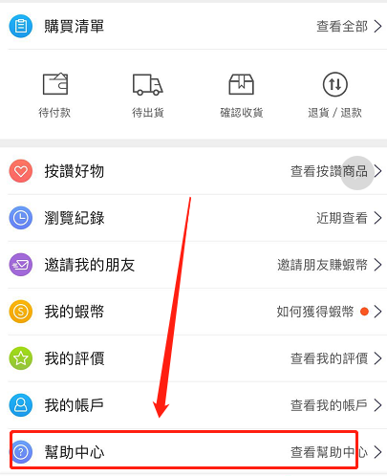
如何付款 | 您，可以選擇網上付款或者貨到付款，具體流程您可以查看幫助中心裡面的指南。（右圖） | You can use shopee wallet to pay. If you still don't know how, pls check it out in Help Center. | 右图
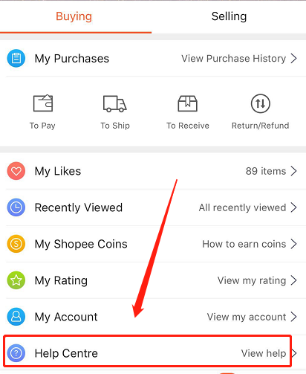
關於哪裡发货 | 親，從中國大陸發貨哦。 | Dear, the item is from China.
關於何時发货 | 親，下午3點前下標的今晚就可以安排發出，3點後的明天發出，週末可能會延遲1-2天。發出后1-3天，等蝦皮倉庫掃描之後，狀態就會變為寄送中。 | Dear, the item will be delivered tonight if you make a order b4 3pm and the order status will be changed into shipping after shopee scan your parcel in 1-3 days.

为什么久久没发货 | 親。這邊最近活動促銷期間單量會比較多，所以發貨時間會慢一兩天，我幫您催下盡快給您安排哦。 | Dear, the delivery will delay 1-2 days for we have many orders during promotion time. We Will deliver ASAP.

可否看图片 | 親，產品都是存放在倉庫中，這邊在辦公室里無法給您拍攝。產品跟網頁上圖片是一樣的，請您放心。 | Dear, I don't have photos nearby for the item is in the warehouse. It looks like the photo on the web. Don't worry.

什麼時候可以到货 | 一般5天左右就可以到貨。 | Usually it takes 8-11 days to arrive your area.
可否在*月*日前到货 | 你好，一般5天左右可以到貨，偶爾意外情況可能會延遲幾天，具體時間取決於物流，我無法百分百保證哦。 | Usually it takes 8-11 days. Sometimes it may delay a few days if any accident happened. I can't be 100% sure that you will receive it b4 the day you want.

发什么快递/物流 | 您好，我店使用的是和蝦皮官方合作的圓通渠道，支持黑貓宅配、7-11店配和全家，您選擇合適您的即可。 | Dear. We use shopee Official SLS logistics. It is safe and reliable.

哪裡可以查物流状态 | 您好，點擊蝦皮進入——我的——購買清單——待出貨/收貨——點擊進入訂單詳情，便可查到物流狀態。 | Hi，Click into shopee——Me——MyPurchase——To ship/Receive，click into order details and check it. | 国外当地物流查询，下方进入第二页有各自站点的物流网址。

为什么还没更新/还没收到货 | 親，你的貨已經發出了哦，正在途中，可能有時海關清算或其他問題導致延遲一兩天，我這邊幫你催催。 | Dear, your parcel is on the way to you. It may delay a few days sometimes for accidents. I will check for you.

是否有免費禮物 | 親，關注我的賣場并按贊10個產品，會隨機送您免費小禮物喲。 | Dear, follow my store and click like to 10 items. I will give you a free gift within your parcel.

免費禮物是什麼 | 親，禮物是工作人員打包時隨機送的，不確定具體是什麼東西。 | The free gift may be anything. Let's keep it secret now. You will find out when you receive it.

更改颜色/款式 | 親，我這邊幫您備註一下，到時候發貨會您要的款式。 | Dear, I will change the one you want and ship it to u. Don't worry.

更换地址（賣家已發出） | 親，您的包裹已經發出，現在無法更改了哦，您到時收到快遞員電話時，可以問下快遞員看能否給您送到您的新地址。 | Dear, the address can't be changed for it is already on the journey. You can tell the logistics company when they call you.

更换地址（賣家還未發出） | 親，這邊後台無法更改地址，請你取消原來的訂單，重新使用新地址下標。 | Dear, Pls cancel your previous order and order it again in the right address.

申請退款（已確認收貨） | 親，由於您已經確認收貨，這邊無法直接幫您退款，需要您聯繫蝦皮客服協助退款。蝦皮客服的電話是：（02）66366559，郵箱是：support@shopee.tw。 | Dear, pls contact shopee and ask them help you refund your money. Their Phone is 03-22989222，Email is Support@shopee.com.my | 其他站点的联系方式在第二页

申請退款（未確認收貨） | 親，您進入訂單里，可以直接申請退款。 | You can click into the order page and apply for refund.

關於退换货（買家買錯） | 親，蝦皮不提供退換貨服務，建議您將原來買錯的物品賣給身邊的朋友，然後重新下標你要的產品哦。 | Dear, I will suggest that you can sell it to your friends and make a order again. It is hard to send it back.

關於退换货（賣家發錯） | 親，很抱歉給您發錯產品，請您申請退款。如果您還需要那個產品，您可以重新下標。 | Pls apply for refund and reorder if you still want the item.

发错，跟买家索要图片 | 親，很抱歉給您發錯產品，請您拍下產品圖片發給我，我和倉庫核對一下，然後給您安排退換貨或者退款哦。 | Dear, very sorry for the wrong item. Pls show me a pic, I will confirm with the logistics see if we can change or refund you.

缺货/断货，请换货或取消订单 | 親，抱歉您購買的款式已經沒有貨了，請問可否換貨？若不行請申請取消訂單，謝謝。 | Hi, Sorry to inform you that your order is out of stock. Pls change other item or apply for cancellation. Thx!

产品为什么没有评价 | 親，由於產品是最近才上架的，所以沒有評價哦。你可看我店鋪其他的評價都不錯，這款也會和網頁上一樣的，請放心。 | Dear, no rating coz it is new listing. You can check other rating on my store. This one will be as good as others.

关于包邮 | 親，訂單滿299運費減免25台幣，您可以多買些產品哦。 | Dear. Free shipping fee if you order more than 35RM.

关于索要好评 | 親，如果您對產品還滿意，請親給我個五星好評。好評下次會給您禮物哦！ | Dear, pls give us 5 stars review if you are satisfied with the item. I will give free gifts next time you order.

关于尺码大小 | 親，尺碼表在產品圖片中哦，您可以根據表格看哪個碼數合適。 | Dear, you can choose the right size via the size chart which is in the product picture.

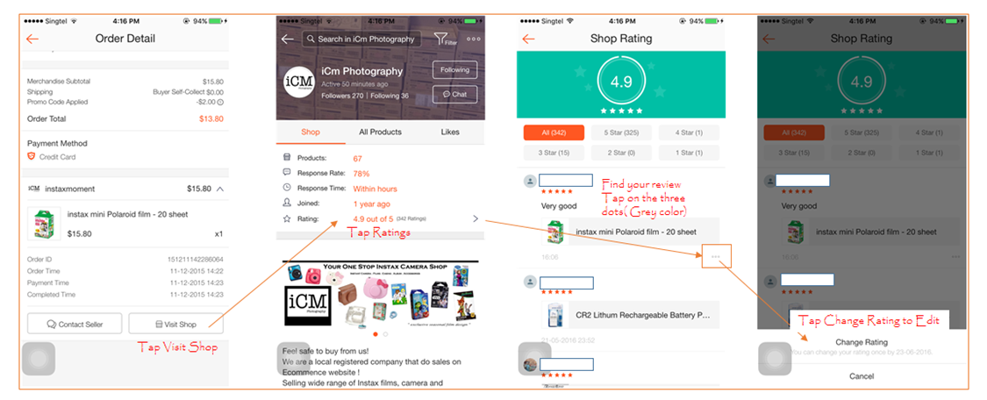
修改差评 | 親，進入我的賣家——點擊評價——找到您留的評價，點擊右邊3個小圓點就可以修改哦。謝謝 | Click into my store——store rating——find your rating——click to change it. Thx! | 參考右圖

促销期，催促客户赶紧下单 | 親，現在是活動期間，您有需要就盡快下單哦，太晚活動結束優惠就沒有了。 | Dear, Pls make a order if you like it. The items have disscount now for we are in the promotion. Time limit!!

建议客户找亲朋好友拼单 | 親，您可以找親人朋友一起購買，買的越多，越有優惠哦。（官方免郵門檻、或賣家店鋪設置優惠券） | Dear. You can ask your friends or family if they need sth. The more you order, the more disscount you get.

拒绝议价、讨价还价 | 親，本賣場薄利多銷，產品已經都是最低價了，不二價哦。 | Hi. All the items are lowest price. No bargain. Thx.

开发票 | 支持。親你將相關信息和要求發過來就可以了。 | Ok. Pls send me your invoice message and requirement.
 | 您好，不支持開發票哦，謝謝。 | Sorry. We don't have invoice service.

